Guide

5) Click on "Rotate Wafer Map +90°" to rotate Wafer Map clockwise 90°.
Wafer ID
1) Copy the Wafer ID from Tracelog.
QB149K.08H0

Tracelog SEMI-E142 Raw Data
F0 F0 F0 F0 F0 F0 F0 F0 F0 F0 F0 F0 F0 F0 F0 F0 F0 FF FF FF FF FF FF FF FF FF FF FF F0 F0 F0 F0 F0 F0 F0 F0 F0 F0 F0 F0 F0 F0 F0 F0 F0 F0 F0 F0 F0 F0 F0 F0 F0 F0 F0 F0 F0 F0 F0 F0 FF FF FF FF 0B 0C 01 01 0C 0A FF FF FF FF FF FF F0 F0 F0 F0 F0 F0 F0 F0 F0 F0 F0 F0 F0 F0 F0 F0 F0 F0 F0 F0 F0 F0 F0 F0 F0 F0 F0 FF FF FF 01 01 01 0C 01 01 01 0E 01 06 01 01 0D FF FF FF FF F0 F0 F0 F0 F0 F0 F0 F0 F0 F0 F0 F0 F0 F0 F0 F0 F0 F0 F0 F0 F0 F0 F0 FF FF 01 01 01 0A 01 01 01 01 01 01 01 01 01 01 01 01 01 01 FF FF FF F0 F0 F0 F0 F0 F0 F0 F0 F0 F0 F0 F0 F0 F0 F0 F0 F0 F0 F0 F0 F0 FF FF 0C 01 0C 01 01 0B 01 0B 01 01 01 01 01 01 01 01 01 01 01 0C 01 FF FF F0 F0 F0 F0 F0 F0 F0 F0 F0 F0 F0 F0 F0 F0 F0 F0 F0 F0 F0 FF 01 0A 01 01 01 01 0F 01 01 01 01 01 0A 01 01 01 01 01 01 01 01 0B 01 01 FF FF FF F0 F0 F0 F0 F0 F0 F0 F0 F0 F0 F0 F0 F0 F0 F0 F0 FF 01 0A 01 01 01 01 01 01 01 01 01 01 01 01 01 01 01 01 01 01 01 0B 01 01 01 01 FF FF FF F0 F0 F0 F0 F0 F0 F0 F0 F0 F0 F0 F0 F0 F0 FF 0B 0B 01 04 01 01 01 01 01 01 01 01 01 01 01 01 01 01 01 0A 01 01 01 01 01 01 01 01 01 FF F0 F0 F0 F0 F0 F0 F0 F0 F0 F0 F0 F0 F0 FF 0D 01 02 01 01 0A 01 01 01 01 01 01 01 01 01 01 01 01 01 02 01 01 01 04 01 01 01 01 02 01 01 FF F0 F0 F0 F0 F0 F0 F0 F0 F0 F0 F0 FF 0C 0D 01 01 04 01 01 01 01 01 01 0C 01 01 01 0C 01 01 01 01 02 01 01 01 01 01 01 01 01 01 01 01 FF FF F0 F0 F0 F0 F0 F0 F0 F0 F0 F0 FF 06 01 01 01 01 01 01 01 01 01 01 01 01 01 01 01 01 01 01 01 01 01 01 01 01 01 01 01 01 01 01 01 01 FF FF F0 F0 F0 F0 F0 F0 F0 F0 FF 0F 01 01 01 01 01 0D 01 0B 01 01 01 01 01 01 01 01 01 01 01 02 02 01 01 01 01 01 01 01 01 01 01 01 01 01 FF F0 F0 F0 F0 F0 F0 F0 FF FF 01 01 01 01 01 01 01 01 01 01 01 01 01 01 0B 01 01 01 01 01 01 01 01 01 01 01 01 01 01 01 01 01 0F 01 01 01 FF F0 F0 F0 F0 F0 F0 FF 01 04 02 01 01 01 01 01 01 01 01 01 02 02 0A 02 02 02 02 02 02 0C 02 02 02 01 01 01 01 01 01 01 01 01 02 01 01 FF F0 F0 F0 F0 F0 FF FF 01 01 04 01 01 01 01 01 01 01 02 02 02 0B 02 02 02 02 02 02 02 02 02 02 01 01 01 01 01 01 01 01 04

No. of Columns
2) Copy the Bin code data from Tracelog.
45

6) Click on "Flip/ Mirror Map" to Flip/ Mirror Wafer Map.

3) Copy the No. of Columns from Tracelog & click on "Calculate"

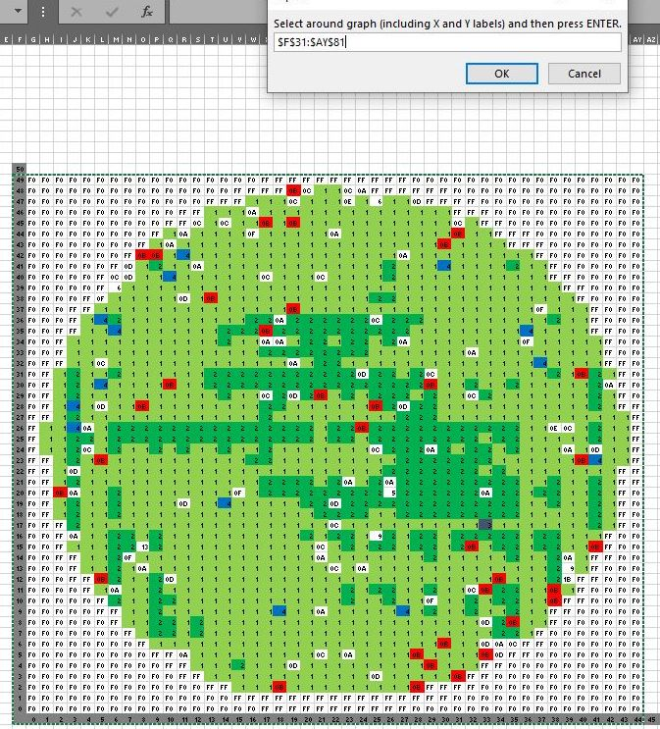
7) Click on "Generate XY Coordinates" & select range of Wafer Map.

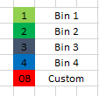
4) Change cell color as desired and click on "Define Bin Color".

TraceLog Converter
Wafer ID
Calculate
NV1161-01C1

Tracelog SEMI-E142 Raw Data
F0 F0 F0 F0 F0 F0 F0 F0 F0 F0 F0 F0 F0 F0 F0 F0 F0 F0 F0 F0 F0 F0 F0 F0 F0 FF FF FF FF FF FF FF FF FF FF FF FF FF FF FF FF F0 F0 F0 F0 F0 F0 F0 F0 F0 F0 F0 F0 F0 F0 F0 F0 F0 F0 F0 F0 F0 F0 F0 F0 F0 F0 F0 F0 F0 F0 F0 F0 F0 F0 F0 F0 F0 F0 F0 F0 F0 F0 F0 F0 F0 F0 FF FF FF FF FF FF FF 01 01 01 0F 01 01 01 01 01 01 FF FF FF FF FF FF FF F0 F0 F0 F0 F0 F0 F0 F0 F0 F0 F0 F0 F0 F0 F0 F0 F0 F0 F0 F0 F0 F0 F0 F0 F0 F0 F0 F0 F0 F0 F0 F0 F0 F0 F0 F0 F0 F0 F0 F0 FF FF FF FF 01 01 0F 01 01 01 01 01 01 0B 01 01 01 01 01 01 01 01 01 01 FF FF FF FF F0 F0 F0 F0 F0 F0 F0 F0 F0 F0 F0 F0 F0 F0 F0 F0 F0 F0 F0 F0 F0 F0 F0 F0 F0 F0 F0 F0 F0 F0 F0 F0 F0 F0 F0 FF FF FF FF 01 01 01 01 01 01 0B 01 01 01 01 01 01 01 01 01 01 01 01 01 01 01 01 01 01 01 FF FF FF FF F0 F0 F0 F0 F0 F0 F0 F0 F0 F0 F0 F0 F0 F0 F0 F0 F0 F0 F0 F0 F0 F0 F0 F0 F0 F0 F0 F0 F0 F0 F0 FF FF FF 01 01 01 01 01 01 01 01 01 01 01 01 01 01 01 01 01 01 01 01 01 06 01 01 01 01 01 01 0B 01 FF FF FF F0 F0 F0 F0 F0 F0 F0 F0 F0 F0 F0 F0 F0 F0 F0 F0 F0 F0 F0 F0 F0 F0 F0 F0 F0 F0 F0 F0 FF FF FF 01 01 01 01 01 01 01 01 01 01 01 02 01 01 01 01 01 01 01 01 01 01 01 0B 01 01 01 01 01 01 01 01 01 01 FF FF FF F0 F0 F0 F0 F0 F0 F0 F0 F0 F0 F0 F0 F0 F0 F0 F0 F0 F0 F0 F0 F0 F0 F0 F0 FF FF FF 01 01 01 01 01 01 01 01 01 01 01 01 01 01 01 01 01 01 01 01 01 01 01 01 01 01 01 01 01 01 09 01 01 01 01 01 01 01 FF FF FF F0 F0 F0 F0 F0 F0 F0 F0 F0 F0 F0 F0 F0 F0 F0 F0 F0 F0 F0 F0 F0 FF FF FF 01 01 01 01 01 01 01 01 01 01 01 01 01 01 01 01 01 01 01 01 01 01 01 01 01 01 01 01 0F 01 01 01 01 01 01 01 0B 01 01 01 FF FF FF F0 F0 F0 F0 F0 F0 F0 F0 F0 F0 F0 F0 F0 F0 F0 F0 F0 F0 F0 FF FF FF 01 01 01 01 01 01 01 01 01 01 01 01 01 01 01 01 01 01 01 01 01 01 01 01 01 01 01 01 01 01 01 01 01 01 01 01 01 01 01 01 01 02 01 FF FF F0 F0 F0 F0 F0 F0 F0 F0 F0 F0 F0 F0 F0 F0 F0 F0 F0 FF FF 01 01 01 01 01 01 01 01 01 01 01 01 01 01 01 01 01 01 01 01 01 01 01 01 01 01 01 01 01 01 01 01 01 01 01 01 01 01 0B 01 01 01 01 01 01 01 FF FF F0 F0 F0 F0 F0 F0 F0 F0 F0 F0 F0 F0 F0 F0 F0
Clear
No. of Columns
66
Select TDS File

